Calculos Fuente Resistiva
FUENTE DE ALIMENTACION RESISTIVA SIN TRANSFORMADOR
 | Calculo de R1 a partir de C1 para IINMIN |  |  | Calculo de IINMIN con R1 y C1 estimados |  |  |  | Calculo de IINMAX con R1 y C1 estimados

 | VARIABLES | Valor | Tolerancia | VARIABLES | Valor | Tolerancia |  | VARIABLES | Valor | Tolerancia
 | VRMS (VAC) | 110.00 | --- | VRMS (VAC) | 110.00 | --- |  | VRMS (VAC) | 120.00 | ---
 | VZ (VDC) | 5.10 | --- | VZ (VDC) | 5.10 | --- |  | VZ (VDC) | 5.00 | ---
 | IINMIN (mA) * | 150.00 | --- | R1 (Ohms) | 510.00 | 5.00% |  | R1 (Ohms) | 510.00 | 5.00%
 | R1 (Ohms) | 501.54 | --- | IINMIN (mA) * | 140.49 | --- |  | IINMAX (mA) * | 169.97 | ---

NOTA: Asuminos el minimo valor de todos los componentes exeptuando VZ y R1 (Asuminos el máximo valor de éstos).
NOTA: Asuminos el minimo valor de todos los componentes exeptuando VZ y R1 (Asuminos el máximo valor de éstos).
NOTA: Asuminos el maximo valor de todos los componentes exeptuando VZ y R1 (Asuminos el minimo valor de éstos).

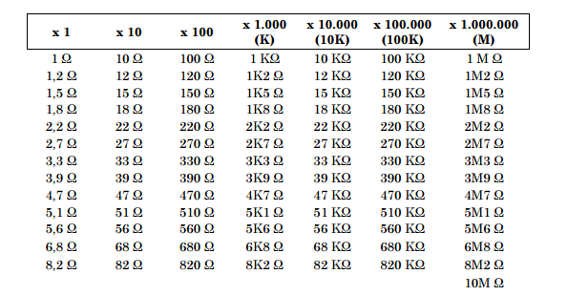
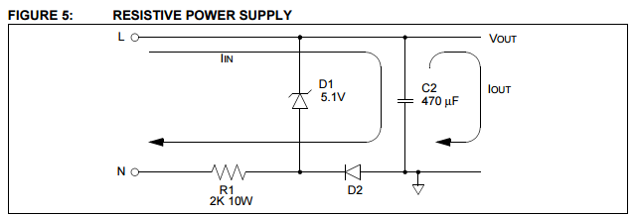
 | Tener en cuenta estos valores para C1 |  |  | Tener en cuenta estos valores para R1
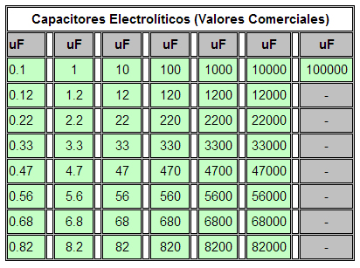

 |  |  |  |  |  |  |  |  | NOTAS

 | VOUT |  |  | Consideraciones de Potencia
* El valor mínimo del IIN debe calcularse para la aplicación, mientras que el valor máximo del IIN debe calcularse para las necesidades de energía de los componentes individuales.
 | VARIABLES | Valor | Tolerancia | VARIABLES | Valor | 'Valor*2
 | VZ (VDC) | 5.10 | --- | PR1 (W) | 29.72 | 59.44 | W
 | VD (VDC) | 0.70 | --- | PD1 = Vz (W) | 1.26 | 2.53 | W
Una fuente de alimentación resistiva sin transformador se muestra en la Figura 5. El voltaje a la carga permanecerá constante siempre y cuando la salida de corriente (IOUT) sea menor o igual a la corriente en (IIN). El IIN está limitado por R1.
 | C2 (uF) | 470.00 | --- | PD2 (W) | 0.12 | 0.24 | W
 | RL (Ω) | 31.32 | --- | VC2 (V) | 5.10 | 10.20 | V
 | VOUT (V) | 4.40 | ---
 | Ondulacion VOUT (mV) a 0.1seg | 4.93E+00 | ---

Resumen
FUENTE DE ALIMENTACION RESISTIVA SIN TRANSFORMADOR - RESUMEN

 |  | 5.1 | V
 |  | 2.53 | W

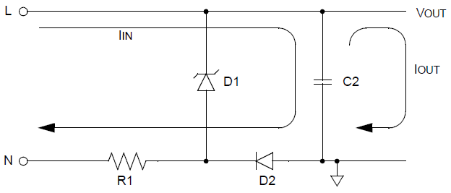
 |  |  |  |  | 4.4 | V

 |  |  |  |  | 140.49 | mA

 |  |  |  |  | 470 | µF
 |  |  |  |  | 10.20 | V

 | 510 | Ω | 0.7 | V
 | 59.44 | W | 0.24 | W

 | LISTA DE MATERIALES

 | COMPONENTES |  | Valor | Tolerancia | Potencia (W) | Voltaje (V)
 | R1 (Ohms) |  | 510.00 | 5.00% | 59.44 | ---
 | D1 (V) Zener |  | 5.10 | --- | 2.53 | ---
 | D2 (V) |  | 0.70 | --- | 0.24 | ---
 | C2 (uF) |  | 470.00 | --- | --- | 10.20

